listing
1) ENGLISH ITEM NAME (ex : OOOO machine) | 2)中文名称 | 3) MANUFACTUROR (ex : OOO company) | 4) MODEL NO (ex : abc-123) | 5)Serial number | 6)CN hs code | 7)VN hs code | 8)Material | 9) VOLTAGE (ex : 220V) | 10) CAPACITY (ex :1200KW) | 11) Manufacture date (yyyy-mm-dd) | 12) ORIGIN | 13) NEW or USED | 14) PICTURE (BEFORE PACKING) | 15) PICTURE (NAME PLATE or label) | 16)Quantity | 17)cost(RMB 13%VAT) | Total cost(RMB 13%VAT) | 18)cost(USD) | 19)Total cost(USD) | 20)CARTON NO. | 21)CTN QTY | 22)G.W(KGS) | 23)N.W(KGS) | 24)Package Size(CM) | 25)Part size(CM) | 26)应用范围 | 27)是否带电源
speaker | 音箱 | Techsen Electronics(ShenZhen)Co.,Ltd | KTN-AIR EX样板机(包装好) | KTN-AIR EX SAMPLE C01 |  |  | 塑胶+铁+电子料 | 12V | 30W | 2024.04.24 | China | NEW | 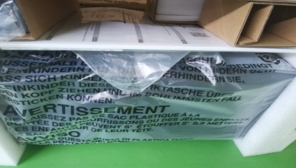 |  | 3 | 450 |  |  |  | B5/B6/B7 | 3 | 7.5/箱 | 6.5/箱 | 48.5X26X32 | 47X24X27 | SAMPLE | YES

